UVOD
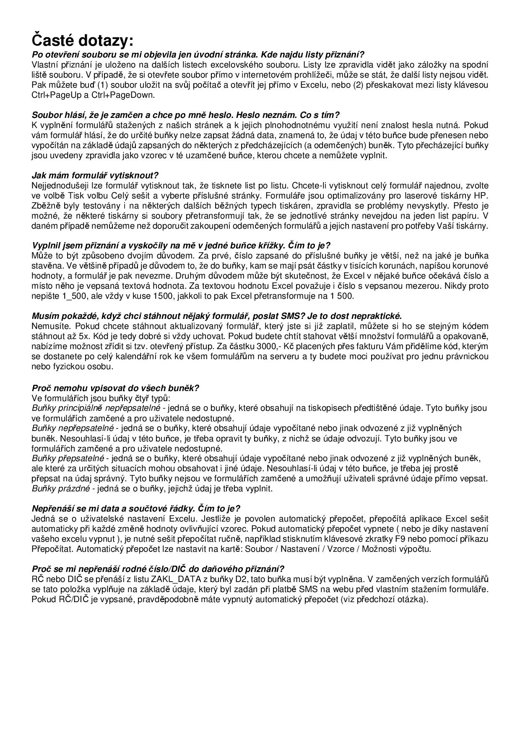

KONTROLNÍ HLÁŠENÍ K DANI Z PŘIDANÉ HODNOTY
25 5564 Mfin 5564 - vzor č. 2 - formulář je platný pro rok 2024
omezená verze (max. 10 řádku na každém listu) s možností XML exportu - sledujte návod na listu XML_export

ZAČÍNÁME :
1. přejděte na list ZAKL_DATA a vyplňte údaje poplatníka - data se automaticky nakopírují na správná místa ( a lze je využít i pro jiné šablony ),
2. pokračujte na další listy šablony postupně zleva doprava, přitom sledujte případnou nápovědu u jednotlivých políček,
3. máte-li datovou schránku, musíte povinně podat přiznání elektronickou cestou přes datovou schránku ve formátu xml. Pro export dat do xml formátu sledujte návod na listu XML_export,
4. tuto šablonu lze plnohodnotně používat jen na Microsoft Excel pro Windows, verze 2007 a vyšší,
5. veškeré další důležité informace máte v e-mailu, který jste od nás obdrželi po zaplacení šablony, vpravo na této stránce naleznete odpovědi na časté dotazy uživatelů šablon.

Dojde-li k překročení nastavených mezí této omezené bezplatné šablony, v některých buňkách šablony se objeví text "LIMIT" a šablona přestane pracovat korektně. Neomezenou verzi šablony lze stáhnout na této adresy :
http://business.center.cz/business/sablony/s8-priznani-k-dani-z-pridane-hodnoty-dph.aspx

LICENČNÍ PODMÍNKY POUŽITÍ ŠABLONY:
Zakoupením/stažením šablony získává uživatel právo na použití šablony za následujících podmínek:
1. šablona nesmí být dále šířena, zveřejňována, či půjčována,
2. šablona smí být upravována pouze tak, jak byla k úpravám svým autorem zamýšlena; zejména nesmí být měněny části šablony chráněné heslem či jinými prostředky,
4. uživatel používá šablonu na vlastní riziko a provozovatel serveru ani autoři šablon nenesou odpovědnost za případné škody způsobené použitím šablony.

Formulář zpracovala ASPEKT HM, daňová, účetní a auditorská kancelář, www.danovapriznani.cz, business.center.cz

1
Tento formulář obsahuje pilotní testovací verzi neomezeného přiznání k dani z přidané hodnoty s možností xml exportů.

